★提出紙
★この色のセルへ入力してください。
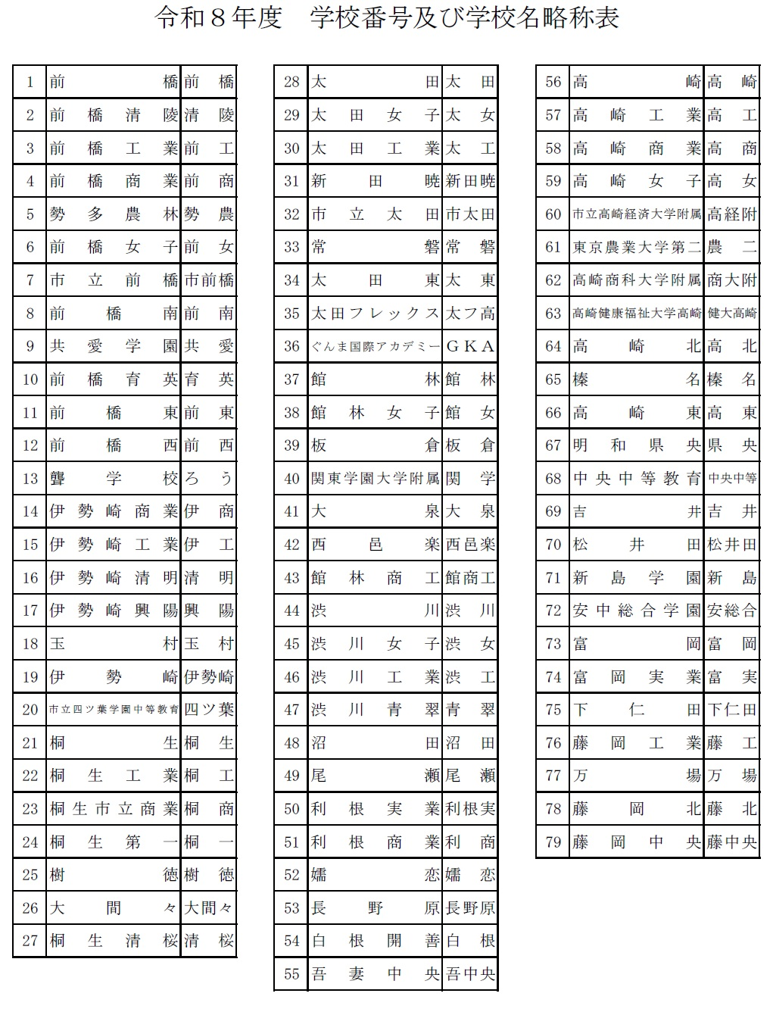
 |  | 大 会 申 込 書 （新人大会）

★名前の６文字ルールをお願いします。
全部で６文字になるように入力してください。
（それより多いときはかまいません）
スペースも全角でお願いします。名前の後ろにスペースが残らないよう気をつけて下さい。
例
１２３４５６
坂本 龍馬
○○○○○○
二字 むすめ
 | （学校対抗戦） |  |  | 女 |  |  |  |  |  |  |  | （学校番号）

学校名 |  |  |  |  |  |  |  |  |  | 引率責任者 |  |  |  |  | 2 | 優勝 |  | ダブルスベスト32 |  |  |  | ここに進行プロからベスト32ペアをコピペする
学校長 |  |  |  |  |  |  |  | 日バ登録番号 |  | 連絡先電話番号 |  |  |  |  | 1 | 準優勝 |  | 新井 爽月 | 新井 爽月 | 磯野 友香 | 新井 爽月・磯野 友香 | 新井 爽月・磯野 友香
監 督 |  |  |  |  |  |  |  |  |  | メールアドレス |  |  |  |  | 3 | 第３位 |  | 磯野 友香 |  |  |  | 青木 陽愛・松澤 愛音
コーチ |  |  |  |  |  |  | 学 年 |  |  | 備考 |  |  |  |  | 異 | 第４位 |  | 青木 陽愛 | 青木 陽愛 | 松澤 愛音 | 青木 陽愛・松澤 愛音 | 菅家 晄羽・伊藤 ひより
マネージャー |  |  |  |  |  |  |  |  |  |  |  |  |  |  | 教 | ベスト８ |  | 松澤 愛音 |  |  |  | 須藤 夏希・田村 蘭
 |  | 主将 |  |  |  |  |  |  |  |  |  |  |  |  | 職 | ベスト16 |  | 菅家 晄羽 | 菅家 晄羽 | 伊藤 ひより | 菅家 晄羽・伊藤 ひより | 吉井 蒼葉・原 心夢
選 |  | ２ |  |  |  |  |  |  |  |  |  |  |  |  | 外 | ベスト32 |  | 伊藤 ひより |  |  |  | 石坂 優羽・佐々木 紫音
 |  | ３ |  |  |  |  |  |  |  |  |  |  |  |  |  |  |  | 須藤 夏希 | 須藤 夏希 | 田村 蘭 | 須藤 夏希・田村 蘭 | 増田 夕姫彩・佐々木 めい
 |  | ４ |  |  |  |  |  |  |  |  |  |  |  |  |  |  |  | 田村 蘭 |  |  |  | 赤石 奈名花・中島 綾音
 |  | ５ |  |  |  |  |  |  |  |  |  |  |  |  |  |  |  | 吉井 蒼葉 | 吉井 蒼葉 | 原 心夢 | 吉井 蒼葉・原 心夢 | 山本 佑月・真霜 沙奈
手 |  | ６ |  |  |  |  |  |  |  |  |  |  |  |  |  |  |  | 原 心夢 |  |  |  | 髙橋 惺蘭・佐俣 柊花
 |  | ７ |  |  |  |  |  |  |  |  |  |  |  |  |  |  |  | 石坂 優羽 | 石坂 優羽 | 佐々木 紫音 | 石坂 優羽・佐々木 紫音 | 土屋 愛莉・森 仁知花
 |  |  |  |  |  |  |  |  |  |  |  |  |  |  |  |  |  | 佐々木 紫音 |  |  |  | 岡野 紗和・星野 晴
 |  |  | ※今年度は登録監督、コーチ、選手以外は入場できません。なお、学校対抗戦のベンチは設置しません。 試合を行う選手以外は、観客席からの応援となります。 |  |  |  |  |  |  |  |  |  |  |  |  |  |  | 増田 夕姫彩 | 増田 夕姫彩 | 佐々木 めい | 増田 夕姫彩・佐々木 めい | 岡田 笑恋加・石関 結依菜
 |  |  |  |  |  |  |  |  |  |  |  |  |  |  |  |  |  | 佐々木 めい |  |  |  | 木村 瞭華・木村 心玲
 | （個人戦） |  |  |  |  |  |  |  |  |  |  |  |  |  |  |  |  | 赤石 奈名花 | 赤石 奈名花 | 中島 綾音 | 赤石 奈名花・中島 綾音 | 田中 結萌・高柳 結愛
 |  |  |  |  |  |  |  |  |  |  |  |  |  |  |  |  |  | 中島 綾音 |  |  |  | 尾林 那奈・荻原 菜乃羽
ダブルス |  |  |  |  |  | シ ン グ ル ス |  |  |  |  | シ ン グ ル ス （ １ 年 ） |  |  |  |  |  |  | 山本 佑月 | 山本 佑月 | 真霜 沙奈 | 山本 佑月・真霜 沙奈 | 新井 真菜・関根 里桜
ﾗﾝｸ |  | 選 手 名 |  | 登録番号 | 学年 | ﾗﾝｸ | 選 手 名 | 登録番号 | 学年 |  | ﾗﾝｸ | 選 手 名 | 登録番号 | 学年 |  |  |  | 真霜 沙奈 |  |  |  | 千田 結理・奥澤 希羽
１ |  |  |  |  |  | １ |  |  |  |  | 1 |  |  |  |  |  |  | 髙橋 惺蘭 | 髙橋 惺蘭 | 佐俣 柊花 | 髙橋 惺蘭・佐俣 柊花 | 須田 暖果・梅沢 弥椰
 |  |  |  |  |  | ２ |  |  |  |  | 2 |  |  |  |  |  |  | 佐俣 柊花 |  |  |  | 青木 妃杏・荻野 羽希
２ |  |  |  |  |  | ３ |  |  |  |  | 3 |  |  |  |  |  |  | 土屋 愛莉 | 土屋 愛莉 | 森 仁知花 | 土屋 愛莉・森 仁知花 | 岩﨑 柚香・吉田 夏帆
 |  |  |  |  |  | ４ |  |  |  |  | 4 |  |  |  |  |  | ここに進行プロからベスト32ペアをコピペする | 森 仁知花 |  |  |  | 森 環希・牛山 優希
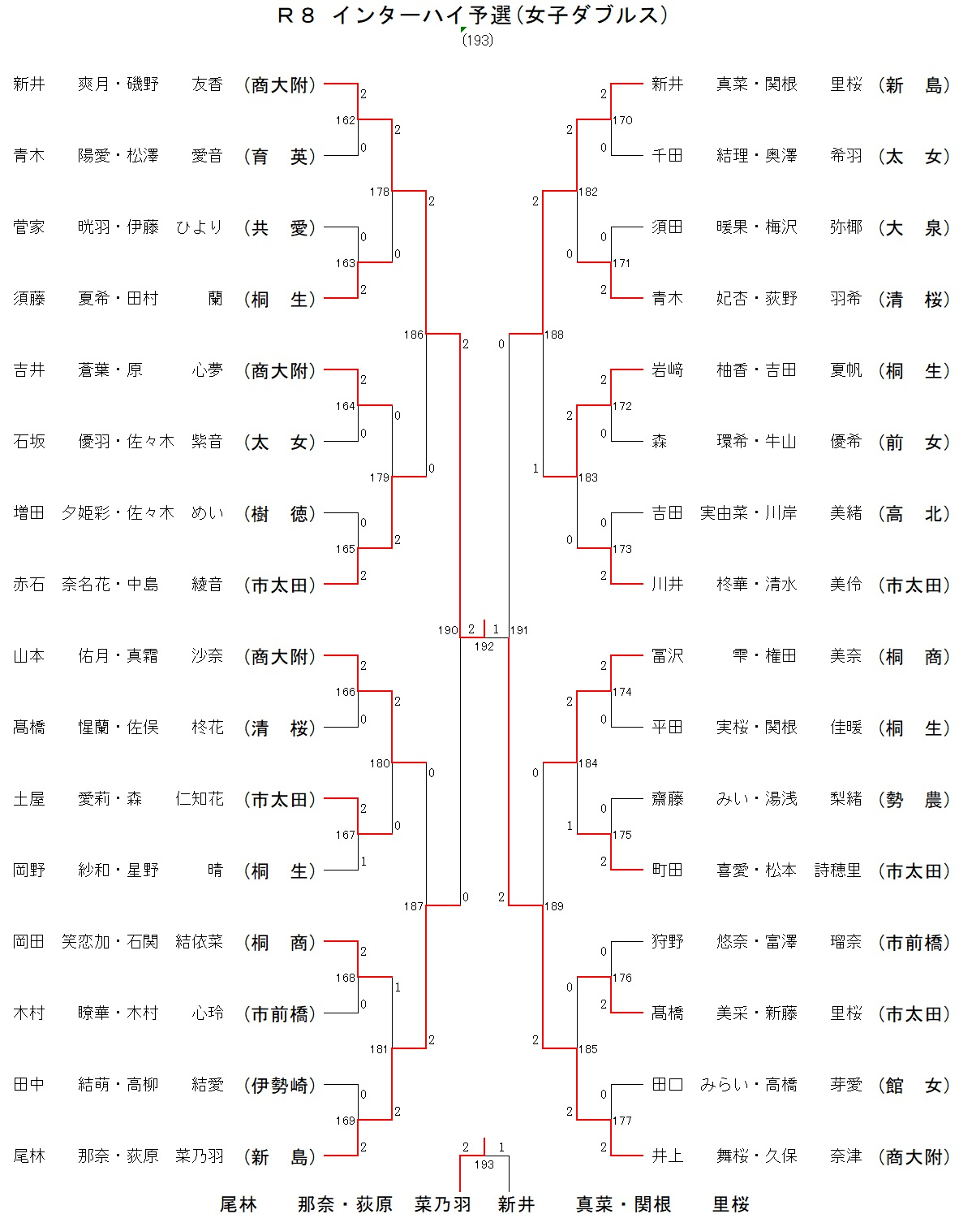
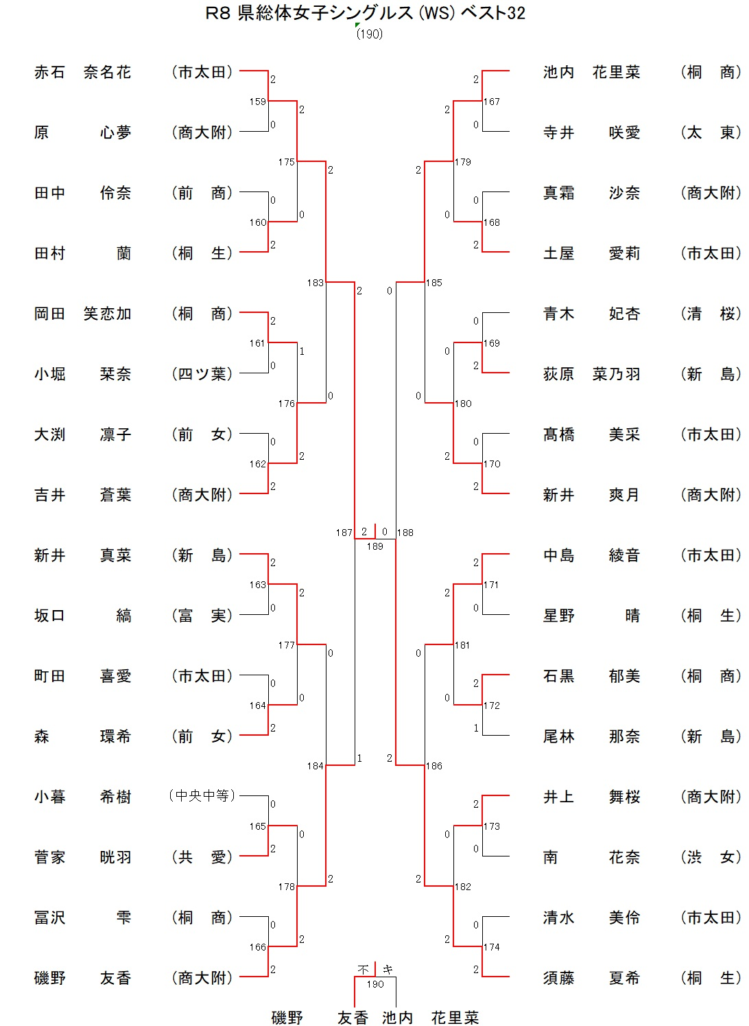
３ |  |  |  |  |  | ５ |  |  |  |  |  |  |  |  |  |  | シングルスベスト32 | 岡野 紗和 | 岡野 紗和 | 星野 晴 | 岡野 紗和・星野 晴 | 吉田 実由菜・川岸 美緒
「シングルス（１年）」と「シングルス」の２重エントリーはできません。
※要項をよくご確認ください。
 |  |  |  |  |  | ６ |  |  |  |  |  |  |  |  |  |  | 赤石 奈名花 | 星野 晴 |  |  |  | 川井 柊華・清水 美伶
４ |  |  |  |  |  | ７ |  |  |  |  |  |  |  |  |  |  | 原 心夢 | 岡田 笑恋加 | 岡田 笑恋加 | 石関 結依菜 | 岡田 笑恋加・石関 結依菜 | 冨沢 雫・権田 美奈
 |  |  |  |  |  | 8 |  |  |  |  |  |  |  |  |  |  | 田中 伶奈 | 石関 結依菜 |  |  |  | 平田 実桜・関根 佳暖
５ |  |  |  |  |  | 9 |  |  |  |  |  |  |  |  |  |  | 田村 蘭 | 木村 瞭華 | 木村 瞭華 | 木村 心玲 | 木村 瞭華・木村 心玲 | 齋藤 みい・湯浅 梨緒
 |  |  |  |  |  |  |  |  |  |  |  |  |  |  |  |  | 岡田 笑恋加 | 木村 心玲 |  |  |  | 町田 喜愛・松本 詩穂里
シングルスの追加枠は、今年度高校総体シングルスにおいて「ベスト３２に入った１．２年生」（個人が獲得した「権利」）として考えてください。
※３年生がベスト３２以上に入っても個人の獲得した権利は増えません。
６ |  |  |  |  |  |  |  |  |  |  |  |  |  |  |  |  | 小堀 栞奈 | 田中 結萌 | 田中 結萌 | 高柳 結愛 | 田中 結萌・高柳 結愛 | 狩野 悠奈・富澤 瑠奈
 |  |  |  |  |  |  |  |  |  |  |  |  |  |  |  |  | 大渕 凛子 | 高柳 結愛 |  |  |  | 髙橋 美采・新藤 里桜
７ |  |  |  |  |  |  |  |  |  |  |  |  |  |  |  |  | 吉井 蒼葉 | 尾林 那奈 | 尾林 那奈 | 荻原 菜乃羽 | 尾林 那奈・荻原 菜乃羽 | 田口 みらい・高橋 芽愛
 |  |  |  |  |  |  |  |  |  |  |  |  |  |  |  |  | 新井 真菜 | 荻原 菜乃羽 |  |  |  | 井上 舞桜・久保 奈津
エントリーする 場合は必ず
転記して下さい。
８ |  |  |  |  |  | 今 年 度 インハイ予選シングルス ベスト 32 以上 |  |  |  |  |  |  |  |  |  |  | 坂口 縞 | 新井 真菜 | 新井 真菜 | 関根 里桜 | 新井 真菜・関根 里桜
 |  |  |  |  |  | シ ン グ ル ス |  |  |  |  |  |  |  |  |  |  | 町田 喜愛 | 関根 里桜
９ |  |  |  |  |  |  | 選 手 名 | 登録番号 | 学年 | 総体成績 |  |  |  |  |  |  | 森 環希 | 千田 結理 | 千田 結理 | 奥澤 希羽 | 千田 結理・奥澤 希羽
 |  |  |  |  |  |  |  |  |  |  |  |  |  |  |  |  | 小暮 希樹 | 奥澤 希羽
１０ |  |  |  |  |  |  |  |  |  |  |  |  |  |  |  |  | 菅家 晄羽 | 須田 暖果 | 須田 暖果 | 梅沢 弥椰 | 須田 暖果・梅沢 弥椰
 |  |  |  |  |  |  |  |  |  |  |  |  |  |  |  |  | 冨沢 雫 | 梅沢 弥椰
 |  |  |  |  |  |  |  |  |  |  |  |  |  |  |  |  | 磯野 友香 | 青木 妃杏 | 青木 妃杏 | 荻野 羽希 | 青木 妃杏・荻野 羽希
ダブルスの追加枠は、今年度インハイ予選ダブルスにおいて「１．２年生を含むペアで、ベスト３２に入った組数」（学校が獲得した「枠」）として考えて下さい。
※３年生同士のペアがベスト３２
以上に入っても学校枠は増え
ません。
競技成績入力欄
シングルス：１・２年生でインターハイ予選ベスト32に入った生徒を記入
ダブルス：１・２年生を含むペアでインターハイ予選ベスト32に入った生徒を記入
（3年生と組んでいたのならば3年生も）
(今回組み替えるとしても競技成績入力欄にはインターハイ予選の結果をそのまま記入)
 |  |  |  |  |  |  |  |  |  |  |  |  |  |  |  |  | 池内 花里菜 | 荻野 羽希
 |  |  |  |  |  | 今 年 度 インハイ予選ダブルスベスト 32 以上 |  |  |  |  |  |  |  |  |  |  | 寺井 咲愛 | 岩﨑 柚香 | 岩﨑 柚香 | 吉田 夏帆 | 岩﨑 柚香・吉田 夏帆
 |  |  |  |  |  | ダ ブ ル ス |  |  |  |  |  |  |  |  |  |  | 真霜 沙奈 | 吉田 夏帆
 |  |  |  |  |  |  | 選 手 名 | 登録番号 | 学年 | インハイ予選成績 |  |  |  |  |  |  | 土屋 愛莉 | 森 環希 | 森 環希 | 牛山 優希 | 森 環希・牛山 優希
 |  |  |  |  |  |  |  |  |  |  |  |  |  |  |  |  | 青木 妃杏 | 牛山 優希
 |  |  |  |  |  |  |  |  |  |  |  |  |  |  |  |  | 荻原 菜乃羽 | 吉田 実由菜 | 吉田 実由菜 | 川岸 美緒 | 吉田 実由菜・川岸 美緒
 |  |  |  |  |  |  |  |  |  |  |  |  |  |  |  |  | 髙橋 美采 | 川岸 美緒
 |  |  |  |  |  |  |  |  |  |  |  |  |  |  |  |  | 新井 爽月 | 川井 柊華 | 川井 柊華 | 清水 美伶 | 川井 柊華・清水 美伶
エントリーする場合は必ず転記して下さい。
 |  |  |  |  |  |  |  |  |  |  |  |  |  |  |  |  | 中島 綾音 | 清水 美伶
 |  |  |  |  |  |  |  |  |  |  |  |  |  |  |  |  | 星野 晴 | 冨沢 雫 | 冨沢 雫 | 権田 美奈 | 冨沢 雫・権田 美奈
 |  |  |  |  |  |  |  |  |  |  |  |  |  |  |  |  | 石黒 郁美 | 権田 美奈
 |  |  |  |  |  |  |  |  |  |  |  |  |  |  |  |  | 尾林 那奈 | 平田 実桜 | 平田 実桜 | 関根 佳暖 | 平田 実桜・関根 佳暖
 |  |  |  |  |  |  |  |  |  |  |  |  |  |  |  |  | 井上 舞桜 | 関根 佳暖
 |  |  |  |  |  |  |  |  |  |  |  |  |  |  |  |  | 南 花奈 | 齋藤 みい | 齋藤 みい | 湯浅 梨緒 | 齋藤 みい・湯浅 梨緒
 |  |  |  |  |  |  |  |  |  |  |  |  |  |  |  |  | 清水 美伶 | 湯浅 梨緒
 |  |  |  |  |  |  |  |  |  |  |  |  |  |  |  |  | 須藤 夏希 | 町田 喜愛 | 町田 喜愛 | 松本 詩穂里 | 町田 喜愛・松本 詩穂里
 |  |  |  |  |  |  |  |  |  |  |  |  |  |  |  |  |  | 松本 詩穂里
 |  |  |  |  |  |  |  |  |  |  |  |  |  |  |  |  |  | 狩野 悠奈 | 狩野 悠奈 | 富澤 瑠奈 | 狩野 悠奈・富澤 瑠奈
 |  |  |  |  |  |  |  |  |  |  |  |  |  |  |  |  |  | 富澤 瑠奈
 |  |  |  |  |  |  |  |  |  |  |  |  |  |  |  |  |  | 髙橋 美采 | 髙橋 美采 | 新藤 里桜 | 髙橋 美采・新藤 里桜
 |  |  |  |  |  |  |  |  |  |  |  |  |  |  |  |  |  | 新藤 里桜
 |  |  |  |  |  |  |  |  |  |  |  |  |  |  |  |  |  | 田口 みらい | 田口 みらい | 高橋 芽愛 | 田口 みらい・高橋 芽愛
 |  |  |  |  |  |  |  |  |  |  |  |  |  |  |  |  |  | 高橋 芽愛
 |  |  |  |  |  |  |  |  |  |  |  |  |  |  |  |  |  | 井上 舞桜 | 井上 舞桜 | 久保 奈津 | 井上 舞桜・久保 奈津
 |  |  |  |  |  |  |  |  |  |  |  |  |  |  |  |  |  | 久保 奈津

